상품제안서
건전지 투버튼 모기채(고급형)_전기모기채 | 상품코드: F26594

 |  |  |  |  |  |  | 02-412-0044 | www.easy1.co.kr
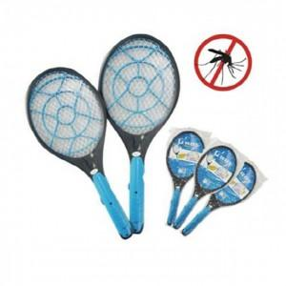

【상세/제작정보】 | 건전지 별매

【인쇄/포장옵션】 | / OPP(비닐)

【공급단가】 | 수량 | 50~ | 100~ | 500~ | 1,000~ | 2,000~
*VAT별도 | 단가 | 4,680원 | 4,610원 | 4,500원 | 4,380원 | 4,310원

【상품 URL】 | http://www.easy1.co.kr/src/goods_detail.php?gdno=26594

